상품제안서
스타벅스 JDN 크림 투고컵 텀블러 + 오수 영신 타올 호텔 수건 선물세트 + 비아커피 | 상품코드: F25811

 |  |  |  |  |  |  | 02-412-0044 | www.easy1.co.kr
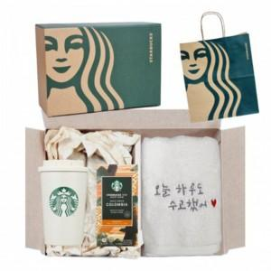

【상세/제작정보】

【인쇄/포장옵션】 | 레이저, 자수 / 포장불가능

【공급단가】 | 수량 | 50~ | 100~ | 500~ | 1,000~ | 2,000~
*VAT별도 | 단가 | 51,000원 | 50,150원 | 48,870원 | 48,020원 | 46,750원

【상품 URL】 | http://www.easy1.co.kr/src/goods_detail.php?gdno=25811

